상품제안서
K애니컬러 마스크스트랩목걸이 | 상품코드: S14649

 |  |  |  |  |  |  | 02-713-8555 | www.synergygift.co.kr
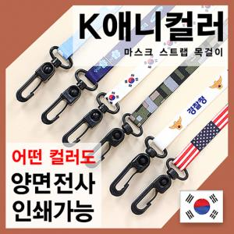

【상세/제작정보】 | 스티커 제작 및 부착비 별도

【인쇄/포장옵션】 | 풀칼라 / OPP(비닐)

【공급단가】 | 수량 | 500~ | 1,000~ | 3,000~ | 5,000~ | 10,000~
*VAT별도 | 단가 | 900원 | 870원 | 830원 | 800원 | 780원

【상품 URL】 | https://www.synergygift.co.kr:443/src/goods_detail.php?gdno=18263

